入力例
【 製造事業者名 】
事業者名を入力してください
・40字以内
・法人格は省略せずに入力
【 製造事業者名(フリガナ) 】
事業者名(フリガナ)を入力してください
・全角カタカナで入力
・法人格は省略
【 申請年月日 】
SIIへメール申請を行った日付を入力してください
【 エラー表示欄 】
入力内容に不備があった場合表示されます
表示された場合は内容に従い修正してください
凡例：
未入力箇所
型番が重複
性能値が基準を満たしていない
セルが着色された場合、情報が誤って入力されている可能性があります
凡例の内容に従い、入力内容を確認し、修正してください
産業ヒートポンプ(温水ヒートポンプ) |  |  |  |  |  |  |  |  |  | エラー表示欄
製造事業者名 |  | ○○○株式会社 |  | 製造事業者名 (フリガナ) ※法人格は不要です | マルマルマル |  |  |  |  | 未入力： | 未入力項目があります。 ご確認のうえ未入力の項目に入力してください。
【製品型番登録申請についてのお願い】 ・製品型番登録要領をよくご確認いただいたうえで、製品型番登録申請を行ってください。 ・エラー表示欄の各項目でエラー表示がないことをご確認のうえ、本リストを提出してください。 ・本ファイル内「基準値」シートを参照いただき、基準値を満たす型番の入力をお願いいたします。 ※基準値を満たしていない場合は行が赤く表示されます。 ・型番リストに入力した全ての事項が確認できるカタログ(仕様書等)を必ず提出してください。 あわせて、製品名、型番、数値が、カタログ(仕様書等)の記載と一致していることを確認してください。 |  |  |  |  | 申請年月日 | yyyy/mm/dd |  |  |  | 重複： | 型番が重複しています。 ご確認のうえ、型番が重複しないよう修正してください。
 |  |  |  |  | 申請製品数 | 5 |  |  |  | 性能値(COP)： | 性能値が基準値を満たしていません。 基準値を満たしていない製品型番は申請できませんので、 性能値が基準値を満たしているかご確認ください。

項番 | 1 | 2 | 3 | 4 | 5 | 6 | 7 | 8 | 9 | 10 | 11 | 12 | 13 | 14 | 15 | 16 | 17
SII HP 公表項目 | 公表 | 公表 | 公表 | 非公表 | 公表 | 公表 | 非公表 | 非公表 | 非公表 | 非公表 | 公表 | 非公表 | 非公表 | 非公表 | 非公表 | 非公表 | 非公表
入力要否 | 自動表示 | 必須 | 自動表示 | 自動表示 | 必須 | 必須 | 必須 | 必須 | 必須 | 必須 | 必須 | 必須 | 自動表示 | 自動表示 | 任意 | 必須(条件有) | 任意
No. | 設備区分 | 種別 | 製造事業者名 | 製造事業者名 (フリガナ) | 製品名 | 型番 | 熱源／方式 | 測定条件① | 測定条件② | 最高出口温度(℃) ※45(℃)以上の 整数を入力 | 加熱能力(kW) ※小数点第二位まで入力 | 消費電力(kW) ※小数点第二位まで入力 | 基準値 (COP) | 性能値 (COP) | 希望小売価格 (千円) | ワイルドカードの内訳一覧 | 備考
 |  |  |  |  |  |  |  |  |  | 数値 | 数値 | 数値 | 数値 | 数値
(例) | 産業ヒートポンプ | 温水ヒートポンプ | ○○○株式会社 | マルマルマル | XYZヒートポンプ | aaaa-bbbb■ | 水熱源／循環式 | 温水出口温度：45℃以上～65℃未満 （ΔT：温水入出口温度差）：5℃～10℃ | 熱源水入口温度：12℃以上～22℃未満 | 45 | 110.25 | 24.55 | 3.79 | 4.49 | 400 | -FL(●●仕様),-GK(○○タイプ)
1 | 産業ヒートポンプ | 温水ヒートポンプ | ○○○株式会社 | マルマルマル | XYZヒートポンプ | AAA■ | 水熱源／循環式 | 温水出口温度：65℃以上～75℃未満 （ΔT：温水入出口温度差）：5℃～10℃ | 熱源水入口温度：12℃以上～22℃未満 | 70 | 350 | 105.5 | 3.19 | 3.31 |  | -FL(●●仕様),-GK(○○タイプ)
2 | 産業ヒートポンプ | 温水ヒートポンプ | ○○○株式会社 | マルマルマル | XYZヒートポンプ | AAA■ | 水熱源／循環式 | 温水出口温度：75℃以上～90℃未満 （ΔT：温水入出口温度差）：5℃～10℃ | 熱源水入口温度：30℃以上～40℃未満 | 85 | 60.3 | 16 | 3.38 | 3.76 |  | -FL(●●仕様),-GK(○○タイプ)
3 | 産業ヒートポンプ | 温水ヒートポンプ | ○○○株式会社 | マルマルマル | XYZヒートポンプ | BBB | 水熱源／一過式 | 温水出口温度：65℃以上～75℃未満 （ΔT：温水入出口温度差）：48℃以上 | 熱源水入口温度：50℃以上 | 75 | 200 | 22 | 10.19 | 9.09
4 | 産業ヒートポンプ | 温水ヒートポンプ | ○○○株式会社 | マルマルマル | XYZヒートポンプ | CCC■ | 水・空気両熱源／循環式 | 温水出口温度：45℃以上～65℃未満 （ΔT：温水入出口温度差）：5℃～10℃ | 熱源水入口温度：5℃以上～12℃未満 |  | 279 | 74.2 | 2.40 | 3.76 |  | -FL(●●仕様),-GK(○○タイプ)
5 | 産業ヒートポンプ | 温水ヒートポンプ | ○○○株式会社 | マルマルマル | XYZヒートポンプ | DDD | 空気熱源／一過式 | 温水出口温度：75℃以上～90℃未満 （ΔT：温水入出口温度差）：48℃以上 | 外気温度 [中間期]乾球温度：16℃DB 湿球温度：12℃WB | 65 | 101 | 26.4 | 3.45 | 3.82
【 ⑩希望小売価格(千円) 】
⑩希望小売価格(千円)を入力してください
単位に注意して入力
※任意項目です
【 ⑫備考 】
⑫備考を入力してください
必要に応じて40文字以内で入力
※任意項目です
6
【 ①種別 】
①種別を選択してください
プルダウンで選択
7
【 ②製品名 ③型番 】
②製品名を入力してください
カタログ(仕様書)記載の製品名を入力
③型番を入力してください
カタログ(仕様書)に記載の型番を入力
ワイルドカード「■」を用いる場合、
ワイルドカードの内訳一覧に、枝番の情報を入力
【 ④熱源／方式 ⑤測定条件① ⑥測定条件② 】
④熱源／方式を選択してください
プルダウンで選択
⑤測定条件①を選択してください
プルダウンで選択
⑥測定条件②を選択してください
プルダウンで選択
※「熱源／方式」によって、測定条件①②が異なりますのでご注意ください
【 ⑦最高出口温度(℃) 】
⑦最高出口温度を入力してください
カタログ(仕様書)記載の最高出口温度を整数で入力
※温水ヒートポンプの場合、45℃以上であることをご確認ください
【 ⑧加熱能力(kW) ⑨消費電力(kW) 】
⑧加熱能力を入力してください
カタログ(仕様書)記載の値を入力 単位：kW
⑨消費電力(kW)を入力してください
カタログ(仕様書)記載の値を入力 単位：kW
8
9
◆製品型番リスト 入力ルール◆
・製品名、型番、数値はカタログ（仕様書）の記載と一致させること
・数値の入力欄においては単位記号は入れないこと
・半角/全角入力について
英数字、記号(/スラッシュ、-ハイフン等) → 半角
漢字、片仮名、平仮名 → 全角
・基準値を超える型番を登録すること
→ 「基準値」シートを参照
10
【 ⑪ワイルドカードの内訳一覧 】
⑪(ワイルドカードを用いた場合)ワイルドカードの内訳一覧を入力してください
カタログ(仕様書)に記載の型番を入力、入力方法は以下を参照
◆ワイルドカードの内訳一覧 入力方法について◆
型番に「■」を入力した場合、該当する枝番、枝番の意味する仕様・内容等を「ワイルドカードの内訳一覧」にカンマ区切りで入力してください ■に含まれる可能性のある枝番をすべて入力してください
ただし、能力や性能値が異なる場合は別の型番として入力してください
入力例） カタログ記載型番 ：XYZ-123FL
XYZ-123GK
性能値・能力値が確定する代表型番部分 ：XYZ-123
性能値・能力値に影響のない枝番部分 ：-FL(●●仕様)
-GK(○○タイプ)
⇒ リストに入力する型番 ：XYZ-123■
⇒ 内訳一覧に入力する枝番 ：-FL(●●仕様),-GK(○○タイプ)
※ 枝番が2文字以上あっても、黒四角は1文字
※ 枝番と枝番の示す仕様はカンマ区切で入力
11
12
13
◆型番の重複について◆
登録型番が重複している場合は、セルがオレンジ色に着色される
→ 一意の型番であることを確認のうえ、入力すること
14
15
16
17
18
19
20
21
22
23
24
25
26
27
28
29
30

新規登録用
凡例：
未入力箇所
型番が重複
性能値が基準を満たしていない
産業ヒートポンプ(温水ヒートポンプ) |  |  |  |  |  |  |  | エラー表示欄
製造事業者名 |  |  |  | 製造事業者名 (フリガナ) ※法人格は不要です |  |  |  | 未入力： | 未入力項目があります。 ご確認のうえ未入力の項目に入力してください。
【製品型番登録申請についてのお願い】 ・製品型番登録要領をよくご確認いただいたうえで、製品型番登録申請を行ってください。 ・エラー表示欄の各項目でエラー表示がないことをご確認のうえ、本リストを提出してください。 ・本ファイル内「基準値」シートを参照いただき、基準値を満たす型番の入力をお願いいたします。 ※基準値を満たしていない場合は行が赤く表示されます。 ・型番リストに入力した全ての事項が確認できるカタログ(仕様書等)を必ず提出してください。 あわせて、製品名、型番、数値が、カタログ(仕様書等)の記載と一致していることを確認してください。 |  |  |  |  | 申請年月日 |  |  | 重複： | 型番が重複しています。 ご確認のうえ、型番が重複しないよう修正してください。
 |  |  |  |  | 申請製品数 | 0 |  | 性能値(COP)： | 性能値が基準値を満たしていません。 基準値を満たしていない製品型番は申請できませんので、 性能値が基準値を満たしているかご確認ください。

項番 | 1 | 2 | 3 | 4 | 5 | 6 | 7 | 8 | 9 | 10 | 11 | 12 | 13 | 14 | 15 | 16 | 17
SII HP 公表項目 | 公表 | 公表 | 公表 | 非公表 | 公表 | 公表 | 非公表 | 非公表 | 非公表 | 非公表 | 公表 | 非公表 | 非公表 | 非公表 | 非公表 | 非公表 | 非公表
入力要否 | 自動表示 | 必須 | 自動表示 | 自動表示 | 必須 | 必須 | 必須 | 必須 | 必須 | 必須 | 必須 | 必須 | 自動表示 | 自動表示 | 任意 | 必須(条件有) | 任意
No. | 設備区分 | 種別 | 製造事業者名 | 製造事業者名 (フリガナ) | 製品名 | 型番 | 熱源／方式 | 測定条件① | 測定条件② | 最高出口温度(℃) ※45(℃)以上の 整数を入力 | 加熱能力(kW) ※小数点第二位まで入力 | 消費電力(kW) ※小数点第二位まで入力 | 基準値 (COP) | 性能値 (COP) | 希望小売価格 (千円) | ワイルドカードの内訳一覧 | 備考
 |  |  |  |  |  |  |  |  |  | 数値 | 数値 | 数値 | 数値 | 数値
(例) | 産業ヒートポンプ | 温水ヒートポンプ | ○○○株式会社 | マルマルマル | XYZヒートポンプ | aaaa-bbbb■ | 水熱源／循環式 | 温水出口温度：45℃以上～65℃未満 （ΔT：温水入出口温度差）：5℃～10℃ | 熱源水入口温度：12℃以上～22℃未満 | 45 | 110.25 | 24.55 | 3.79 | 4.49 | 400 | -FL(●●仕様),-GK(○○タイプ)
1
2
3
4
5
6
7
8
9
10
11
12
13
14
15
16
17
18
19
20
21
22
23
24
25
26
27
28
29
30
31
32
33
34
35
36
37
38
39
40
41
42
43
44
45
46
47
48
49
50

基準値
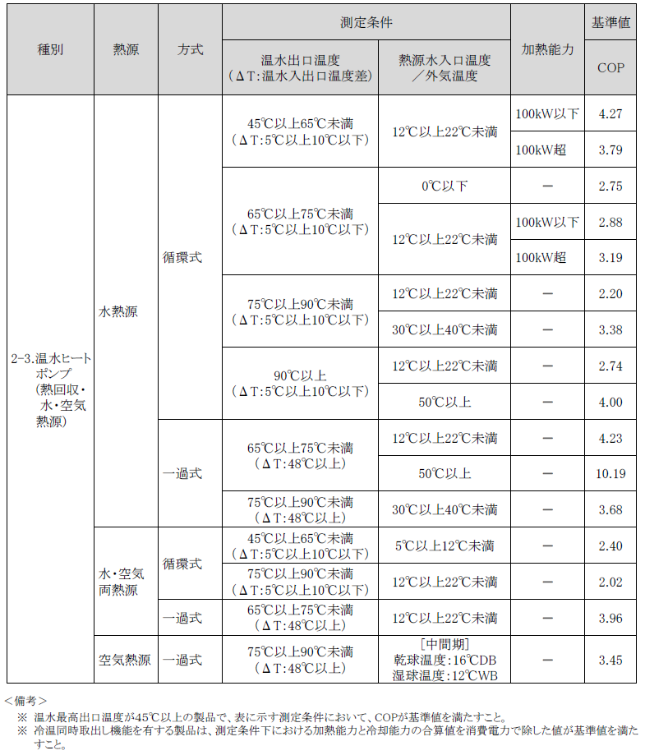
温水ヒートポンプ／基準値

